комплектующие
№ | Наименование | Тех. требования | кол-во | Фоточки | Сылка | Расположение
1 | 3-проводной шлейф «папа-мама» | Шлейф длиной 30 см из трёх проводов подходящий для удлинения кабеля сервопривода или других трёхпроводных шлейфов с «мама-разъёмом» на конце | 4 | 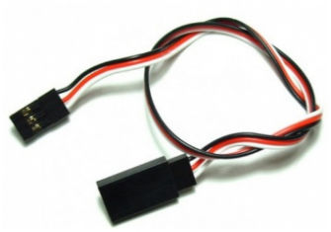 | http://amperka.ru/product/3-wire-cable-extension http://www.robototehnika.ru/e-store/catalog/204/909/ http://www.linuxcenter.ru/shop/ops_hard/amperka/3-provoda_troyka/ | CENTER_TABLES
2 | Bluetooth HC-05 | Напряжение питания: 3,3–5 В, Потребляемый ток: 50 мА, Радиус действия: до 10 метров, Чип Bluetooth: HC-05(BC417143), Интерфейс: UART | 8 | 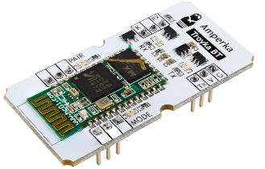 | http://amperka.ru/product/troyka-bluetooth-hc-05 https://www.chipdip.ru/product/troyka-bluetooth-hc-05 http://roboshop.spb.ru/hc-05-module | BACK_SHELF
3 | Breadboard | 830 контактов | 3 | 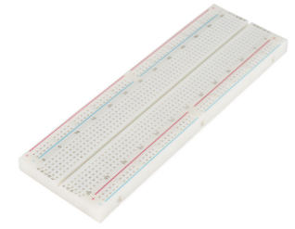 | http://amperka.ru/product/breadboard | CENTER_TABLES
4 | HC-06, Модуль Bluetooth для беспроводного управления устройствами | Напряжение питания 3,3–6 В, Максимальное входное напряжение логической единицы 5 В, Выходное напряжение логической единицы 3,3 В, Максимальный ток потребления 45 мА, Скорость передачи данных 1200–1382400 бод, Дальность связи при прямой видимости 30 м | 18 | 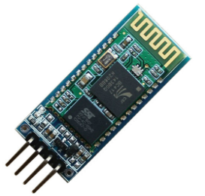 | http://amperka.ru/product/hc-06-bluetooth-module http://www.robototehnika.ru/e-store/catalog/248/1058/ https://www.chipdip.ru/product/hc-06 | BACK_SHELF
5 | IMU-сенсор на 10 степеней свободы | Напряжение питания: 3,3–5 В Потребляемый ток: менее 10 мА |  | 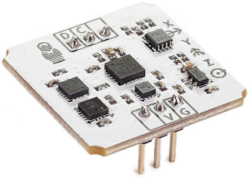 | http://amperka.ru/product/troyka-imu-10-dof http://www.electronshik.ru/item/minimu-9-v3-gyro-accelerometer-and-compass-l3gd20h-and-lsm303d-carrier-1923249 https://www.chipdip.ru/product/troyka-imu-10-dof | BACK_SHELF
6 | Iskra Mini (без ног) | Микроконтроллер: ATmega328; Тактовая частота: 16 МГц; Флеш-память: 32 КБ (2 КБ используются загрузчиком); Оперативная память SRAM: 2 КБ; Энергонезависимая память EEPROM: 1 КБ; Рабочее напряжение: 5 В; Входное напряжение: 5–9 В; Портов ввода-вывода общего назначения: 20; Портов с поддержкой ШИМ: 6; Портов, подключённых к АЦП: 8 (4 из них на нераспаянных выводах); Разрядность АЦП: 10 бит; Аппаратные интерфейсы: UART, SPI, I²C (на нераспаянных выводах); Максимальный ток одного вывода: 40 мА; Максимальный ток с пина +5V: 150 мА; Габариты: 33×20 мм | 8 | 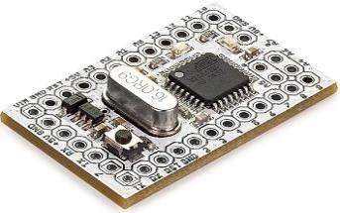 | http://amperka.ru/product/iskra-mini-headless | CENTER_TABLES
7 | Iskra Mini (с ногами) | Микроконтроллер: ATmega328; Тактовая частота: 16 МГц; Флеш-память: 32 КБ (2 КБ используются загрузчиком); Оперативная память SRAM: 2 КБ; Энергонезависимая память EEPROM: 1 КБ; Рабочее напряжение: 5 В; Входное напряжение: 5–9 В; Портов ввода-вывода общего назначения: 20; Портов с поддержкой ШИМ: 6; Портов, подключённых к АЦП: 8 (4 из них на нераспаянных выводах); Разрядность АЦП: 10 бит; Аппаратные интерфейсы: UART, SPI, I²C (на нераспаянных выводах); Максимальный ток одного вывода: 40 мА; Максимальный ток с пина +5V: 150 мА; Габариты: 33×20 мм | 4 | 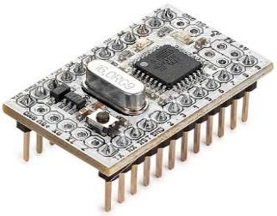 | http://amperka.ru/product/iskra-mini | CENTER_TABLES
8 | MicroSD-карта класс 10 | Тип: MicroSD Class 10; Объем: не менее 8 Гб; Комплект поставки: карта памяти microSD, адаптер SD |  | 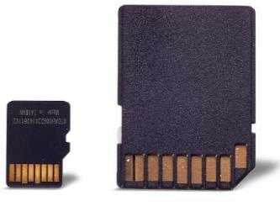 | http://amperka.ru/product/microsd-8gb | UNDER_3D_PRINTER
9 | microSD-карта с ОС Raspbian (8 ГБ, Класс 10) | microSDHC-карта на 8 ГБ, 10-го класса скорости |  |  | http://amperka.ru/product/raspbian-micro-sd-card http://www.electronshik.ru/item/raspberry-pi--prog-4gb-sdcard-1069118 https://www.chipdip.ru/product/sp008gbsth010v10-sp | UNDER_3D_PRINTER
10 | NiMH-аккумулятор «Крона» (250 мАч) | Номинальная ёмкость: 250 мАч, Напряжение: 7—8,4 В Рекомендуемый ток разряда: <75 мА | 8 | 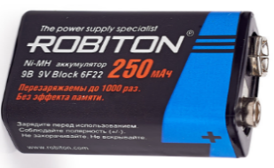 | http://amperka.ru/product/nimh-krona-battery http://www.mgktrade.com/search/31155/ https://www.chipdip.ru/product/gp-17r8h | TABLE_AT_DOOR

